关系图
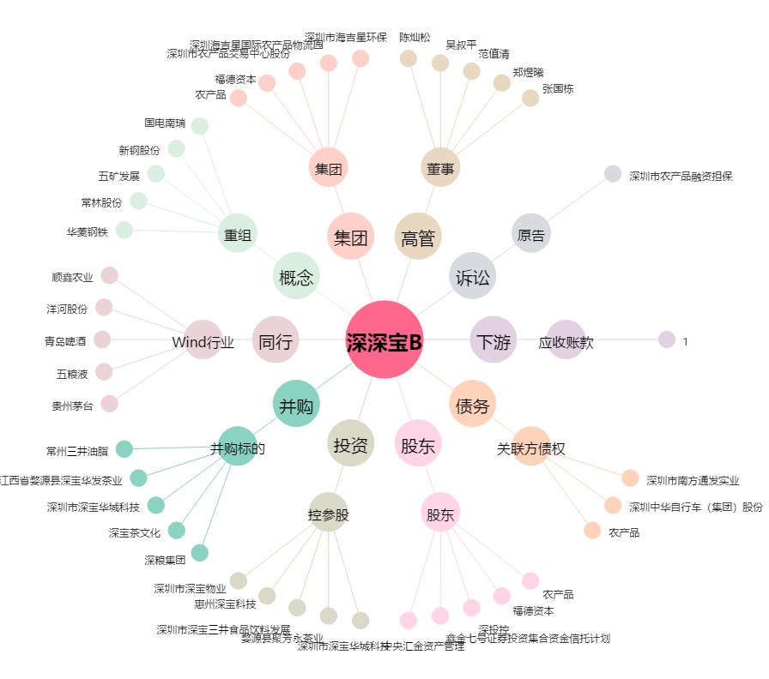
深深宝B[200019.SZ] - 关系概览图

